Planilha1
GALERIA | TEMA | Qtd por unidades | Entregue
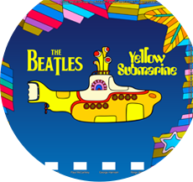 | BEATLES 1
 | BEATLES 2
 | BEATLES 3
 | BEATLES 4
 | BEATLES 5
 | BEATLES 6
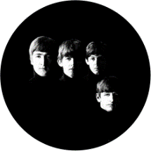 | BEATLES 7
 | BEATLES 8
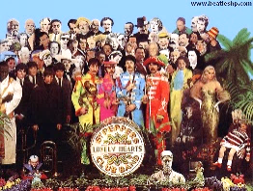 | BEATLES 9
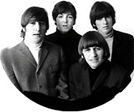 | BEATLES 10
 | BEATLES 11
 | BEATLES 12
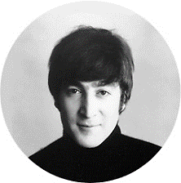 | BEATLES 13
 | BEATLES 14
 | BEATLES 15
 | BEATLES 16
 | BEATLES 17
 | BEATLES 18
 | BEATLES 19
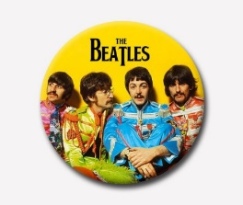 | BEATLES 20
 | BEATLES 21
 | BEATLES 22
TOTAL |  | 0

